INTRODUCTION
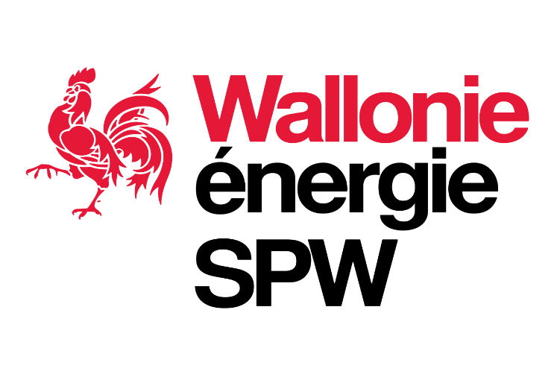

 |  | Proposition de valeurs de référence Prolongation - HYDRO-ELECTRICITE

Contexte : | Consultation des acteurs de marché

Objet : | Le présent fichier reprend, par catégorie d’installation, les valeurs de référence des paramètres techniques, économiques et financiers proposées pour chaque cas de prolongation

 | Le présent fichier reprend également la liste des paramètres techniques et économiques pour lesquels une valeur propre à l'unité de production peut être retenue en lieu et place des valeurs de référence ainsi que les seuils et plafonds retenus le cas échéant

 | Seules les valeurs de référence surlignées (en gris) sont soumises à consultation, les autres valeurs sont données à titre indicatif.

 | En cas d’objection, il est demandé aux participants de substituer leurs propres valeurs aux valeurs proposées et d'identifier en rouge les valeurs qu'ils suggèrent. Pour être prise en considération, toute modification de valeur doit être dûment motivée dans le questionnaire annexé (Annexe F)

Cadre légal : | [1] Décret du 12 avril 2001 relatif à l’organisation du marché régional de l’électricité
 | [2] Arrêté du Gouvernement wallon du 30 novembre 2006 relatif à la promotion de l’électricité produite au moyen de sources d’énergie renouvelables ou de cogénération

 | [3] Projet d’arrêté du Gouvernement wallon modifiant l’arrêté du Gouvernement wallon du 30 novembre 2006 relatif à la promotion de l’électricité produite au moyen de sources d’énergie renouvelables ou de cogénération, SPW, Juillet 2021

 | [4] Arrêté ministériel du 12 mars 2007 relatif au procédures et code de comptage de l'électricité produite à partir de sources d'énergie renouvelables et/ou de cogénération en Région wallonne

Avertissement : | Les valeurs de référence reprises dans le présent fichier sont des valeurs provisoires. Celles-ci ne constituent en aucun cas une proposition définitive et doivent encore être validées par le SPW-Energie avant d’être formellement proposées au Ministre.

Version du : | 10.01.2022

Contact : | consultations.certificatsverts@spw.wallonie.be

Service public de Wallonie | SPW Territoire, Logement, Patrimoine, Énergie

